Hoja3
Identificador | Proceso de Emitir Resumen Final
Breve descripción | Corresponde al proceso de emitir el resumen final del registro del pedido
Objetivo que se logra con la ejecución del proceso | El usuario y el cliente logren visualizar el reumen de la compra con el total a pagar (aplicando los descuentos necesarios). El sistema pueda guardar toda esta informacion en los registros
Ejecutores del proceso | Sistema
Disparador para el proceso (describe que evento o momento inicia el proceso) | Cuando el usuario finaliza el modulo de registro de producto y el sistema emite el resumen de la compra y los descuentos aplicados
Pasos del proceso (se puede agregar un diagrama de flujo) | 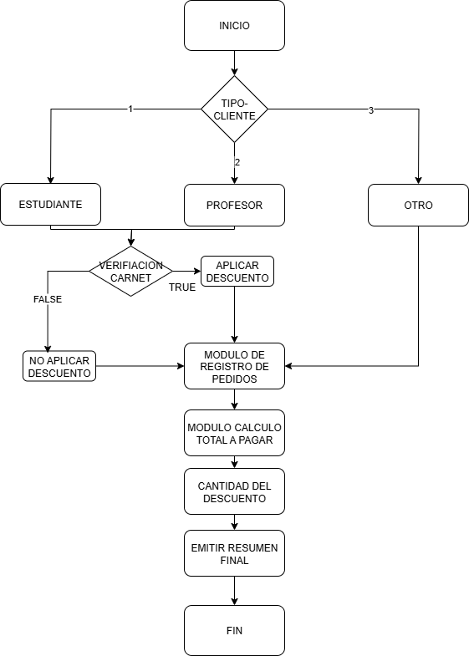

Punto de salida (describe como el proceso puede ser terminado después de ser completado con éxito) | Cuando el sistema pregunta por el pago del pedido y pasa al modulo de calcular vueltas
Puntos de interrupción (describe los eventos cuando el proceso puede ser terminado en el transcurso de su ejecución) | Cuando el sistema no logra procesar correctamente los productos del modulo de productos Cuando el sistema no logra validar y aplicar los descuentos al total Cuando el sistema no emite un resumen consistente con los precios y calculos del modulo de registro y calculo de total

